FURTO DE VEICULO
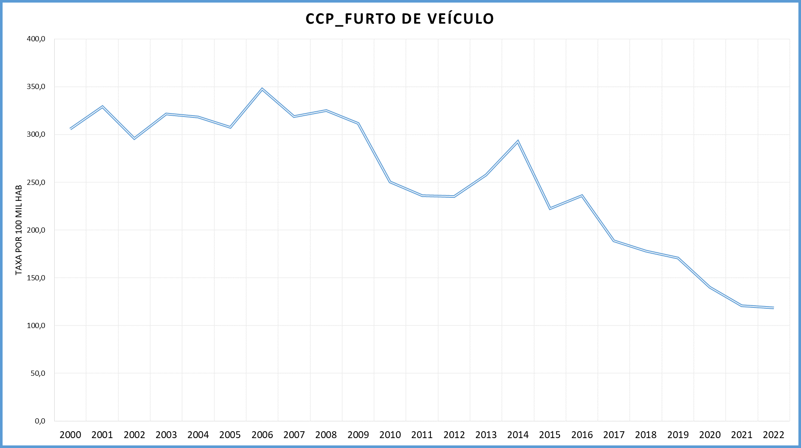
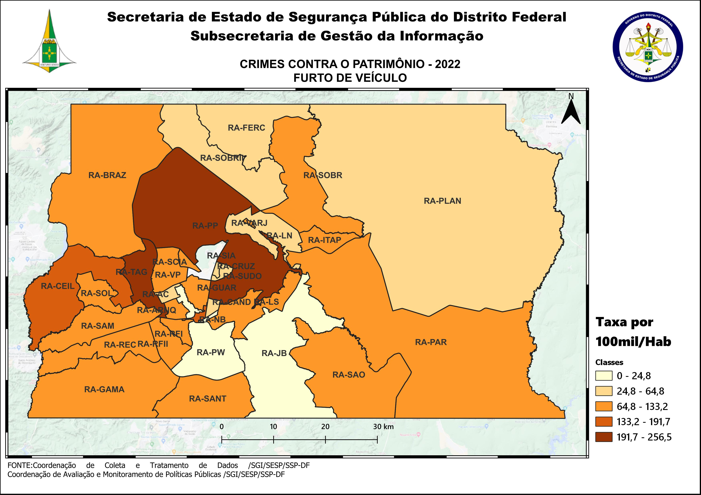
DSC_CIDADE_SEM_CEP | 2011 |  | 2012 |  | 2013 |  | 2014 |  | 2015
 | Registros de Ocorrências | Taxa 100 mil hab. | Registros de Ocorrências | Taxa 100 mil hab. | Registros de Ocorrências | Taxa 100 mil hab. | Registros de Ocorrências | Taxa 100 mil hab. | Registros de Ocorrências | Taxa 100 mil hab.
RA 01_BRASILIA | 1,211 | 576.9 | 1,351 | 633.7 | 1,434 | 662.4 | 1,499 | 688.3 | 1,352 | 617.1
RA 02_GAMA | 458 | 359.3 | 383 | 292.1 | 339 | 251.2 | 402 | 290.5 | 306 | 215.6
RA 03_TAGUATINGA | 841 | 425.2 | 795 | 387.7 | 999 | 469.3 | 1,361 | 629.4 | 740 | 336.8
RA 04_BRAZLANDIA | 33 | 66.8 | 71 | 141.4 | 109 | 213.2 | 93 | 179.9 | 83 | 158.8
RA 05_SOBRADINHO | 234 | 396.4 | 217 | 354.5 | 190 | 321.9 | 242 | 395.3 | 186 | 292.9
RA 06_PLANALTINA | 166 | 102.6 | 131 | 76.0 | 223 | 120.3 | 287 | 153.2 | 290 | 153.1
RA 07_PARANOA | 84 | 198.0 | 92 | 208.6 | 76 | 164.4 | 115 | 244.1 | 173 | 360.3
RA 08_NUCLEO BANDEIRANTE | 123 | 545.0 | 111 | 481.2 | 89 | 375.3 | 83 | 340.4 | 97 | 386.9
RA 09_CEILANDIA | 910 | 225.1 | 948 | 223.5 | 1,229 | 272.0 | 1,400 | 297.7 | 965 | 197.2
RA 10_GUARA | 318 | 294.9 | 260 | 230.6 | 295 | 246.0 | 339 | 268.7 | 234 | 176.3
RA 11_CRUZEIRO | 80 | 256.2 | 58 | 183.5 | 104 | 323.2 | 77 | 235.6 | 66 | 198.8
RA 12_SAMAMBAIA | 377 | 186.8 | 438 | 206.5 | 554 | 242.6 | 579 | 240.2 | 450 | 176.8
RA 13_SANTA MARIA | 109 | 91.3 | 145 | 120.1 | 185 | 150.7 | 157 | 126.7 | 205 | 163.9
RA 14_SAO SEBASTIAO | 58 | 74.6 | 69 | 80.9 | 76 | 76.8 | 96 | 96.5 | 132 | 131.8
RA 15_RECANTO DAS EMAS | 151 | 121.0 | 159 | 122.6 | 206 | 148.2 | 222 | 156.2 | 171 | 117.7
RA 16_LAGO SUL | 48 | 161.7 | 39 | 130.0 | 54 | 176.3 | 48 | 159.0 | 40 | 134.4
RA 17_RIACHO FUNDO | 78 | 221.2 | 86 | 238.6 | 78 | 207.4 | 106 | 273.0 | 55 | 137.2
RA 18_LAGO NORTE | 44 | 131.2 | 25 | 74.1 | 25 | 73.1 | 42 | 119.2 | 50 | 137.6
RA 19_CANDANGOLANDIA* | 33 |  | 42 |  | 25 |  | 23 |  | 30
RA 20_AGUAS CLARAS | 336 | 305.6 | 319 | 282.9 | 312 | 262.5 | 410 | 319.9 | 248 | 179.5
RA 21_RIACHO FUNDO 2 | 26 | 70.2 | 38 | 100.6 | 55 | 139.5 | 54 | 119.6 | 31 | 59.9
RA 22_SUDOESTE | 50 | 97.0 | 60 | 115.9 | 54 | 103.3 | 98 | 186.3 | 59 | 111.5
RA 23_VARJAO DO TORTO* | 10 |  | 9 |  | 5 |  | 12 |  | 40
RA 24_PARK WAY* | 11 |  | 8 |  | 24 |  | 14 |  | 30
RA 25_ESTRUTURAL | 52 | 161.8 | 63 | 190.8 | 54 | 153.9 | 70 | 189.2 | 65 | 166.6
RA 26_SOBRADINHO 2 | 41 | 43.5 | 64 | 67.2 | 94 | 96.4 | 67 | 67.6 | 53 | 52.6
RA 27_JARDIM BOTANICO | 2 | 8.4 | 3 | 12.4 | 5 | 19.8 | 4 | 15.2 | 6 | 21.9
RA 28_ITAPOA | 20 | 35.5 | 24 | 41.9 | 54 | 90.5 | 108 | 168.8 | 83 | 121.0
RA 29_SIA* | 199 |  | 148 |  | 158 |  | 216 |  | 166
RA 30_VICENTE PIRES | 59 | 87.0 | 60 | 86.8 | 74 | 102.2 | 121 | 166.7 | 72 | 99.0
RA 31_FERCAL* |  |  | 8 |  | 7 |  | 8 |  | 12
TOTAL DF | 6,162 | 236.1 | 6,224 | 235.0 | 7,186 | 257.6 | 8,353 | 292.8 | 6,490 | 222.7
Fonte: Banco Millenium - GEPAD/COOCOLETRA/SGI/SSPDF
* Taxa índice calculada apenas para as RA´s com população superior a 20.000 habitantes
DSC_CIDADE_SEM_CEP | 2016 |  | 2017
 | Registros de Ocorrências | Taxa 100 mil hab. | Registros de Ocorrências | Taxa 100 mil hab.
RA 01_BRASILIA | 1,583 | 718.2 | 1,454 | 655.7
RA 02_GAMA | 441 | 303.1 | 343 | 229.9
RA 03_TAGUATINGA | 786 | 352.2 | 643 | 283.6
RA 04_BRAZLANDIA | 99 | 187.2 | 79 | 147.7
RA 05_SOBRADINHO | 215 | 326.4 | 115 | 168.3
RA 06_PLANALTINA | 307 | 160.4 | 303 | 156.6
RA 07_PARANOA | 162 | 331.1 | 101 | 202.5
RA 08_NUCLEO BANDEIRANTE | 81 | 314.2 | 57 | 215.1
RA 09_CEILANDIA | 930 | 182.6 | 716 | 135.1
RA 10_GUARA | 194 | 139.0 | 160 | 109.0
RA 11_CRUZEIRO | 53 | 157.2 | 40 | 116.8
RA 12_SAMAMBAIA | 508 | 189.1 | 398 | 140.4
RA 13_SANTA MARIA | 278 | 220.1 | 232 | 181.9
RA 14_SAO SEBASTIAO | 116 | 115.1 | 112 | 110.4
RA 15_RECANTO DAS EMAS | 174 | 117.1 | 151 | 99.4
RA 16_LAGO SUL | 36 | 122.7 | 31 | 107.2
RA 17_RIACHO FUNDO | 68 | 164.2 | 44 | 102.9
RA 18_LAGO NORTE | 32 | 85.4 | 23 | 59.6
RA 19_CANDANGOLANDIA* | 21 |  | 12 | 71.4
RA 20_AGUAS CLARAS | 258 | 173.2 | 148 | 92.2
RA 21_RIACHO FUNDO 2 | 42 | 70.9 | 34 | 50.1
RA 22_SUDOESTE | 64 | 120.1 | 71 | 132.5
RA 23_VARJAO DO TORTO* | 13 |  | 7 | 76.6
RA 24_PARK WAY* | 18 |  | 14 | 70.5
RA 25_ESTRUTURAL | 85 | 206.6 | 51 | 117.6
RA 26_SOBRADINHO 2 | 75 | 73.2 | 51 | 49.0
RA 27_JARDIM BOTANICO | 3 | 10.5 | 2 | 6.8
RA 28_ITAPOA | 98 | 133.3 | 78 | 99.0
RA 29_SIA* | 195 |  | 217
RA 30_VICENTE PIRES | 93 | 127.6 | 63 | 86.3
RA 31_FERCAL* | 10 |  | 8 | 87.9
TOTAL DF | 7,038 | 236.1 | 5,758 | 188.8
Fonte: Banco Millenium - GEPAD/COOCOLETRA/SGI/SSPDF
* Taxa índice calculada apenas para as RA´s com população superior a 20.000 habitantes

DSC_CIDADE_SEM_CEP | 2018 |  | 2019 |  | 2020 |  | 2021 |  | 2022
 | Registros de Ocorrências | Taxa 100 mil hab. | Registros de Ocorrências | Taxa 100 mil hab. | Registros de Ocorrências | Taxa 100 mil hab. | Registros de Ocorrências | Taxa 100 mil hab. | Registros de Ocorrências | Taxa 100 mil hab.
RA 01_BRASILIA | 1,086 | 490.7 | 715 | 316.7 | 543 | 235.8 | 504 | 224.2 | 563 | 256.5
RA 02_GAMA | 308 | 232.5 | 355 | 257.3 | 230 | 160.1 | 297 | 216.3 | 151 | 115.0
RA 03_TAGUATINGA | 793 | 385.6 | 760 | 367.3 | 596 | 286.3 | 478 | 227.1 | 512 | 240.6
RA 04_BRAZLANDIA | 45 | 84.1 | 47 | 80.3 | 44 | 68.7 | 48 | 85.9 | 45 | 92.3
RA 05_SOBRADINHO | 154 | 256.3 | 120 | 183.5 | 61 | 85.7 | 67 | 91.2 | 87 | 114.8
RA 06_PLANALTINA | 253 | 142.5 | 183 | 98.1 | 137 | 69.9 | 118 | 63.3 | 97 | 54.7
RA 07_PARANOA | 95 | 145.0 | 87 | 124.4 | 77 | 103.1 | 38 | 54.4 | 63 | 96.4
RA 08_NUCLEO BANDEIRANTE | 44 | 186.3 | 55 | 230.9 | 72 | 299.8 | 40 | 166.0 | 44 | 182.1
RA 09_CEILANDIA | 687 | 199.1 | 784 | 224.7 | 635 | 180.0 | 569 | 162.4 | 667 | 191.7
RA 10_GUARA | 152 | 113.4 | 189 | 137.7 | 186 | 132.3 | 157 | 110.5 | 111 | 77.3
RA 11_CRUZEIRO | 43 | 138.4 | 38 | 122.7 | 34 | 110.2 | 35 | 113.4 | 20 | 64.8
RA 12_SAMAMBAIA | 360 | 154.6 | 355 | 148.6 | 311 | 127.0 | 355 | 143.4 | 304 | 121.4
RA 13_SANTA MARIA | 200 | 155.2 | 202 | 156.5 | 168 | 130.0 | 129 | 98.5 | 121 | 91.2
RA 14_SAO SEBASTIAO | 151 | 131.0 | 115 | 99.5 | 60 | 51.7 | 72 | 60.5 | 115 | 94.2
RA 15_RECANTO DAS EMAS | 152 | 116.9 | 182 | 138.7 | 181 | 136.7 | 122 | 91.3 | 116 | 86.1
RA 16_LAGO SUL | 15 | 50.4 | 25 | 83.2 | 33 | 108.8 | 17 | 55.8 | 33 | 107.9
RA 17_RIACHO FUNDO | 34 | 82.1 | 42 | 98.6 | 84 | 191.7 | 51 | 114.7 | 43 | 95.3
RA 18_LAGO NORTE | 22 | 66.5 | 20 | 57.0 | 15 | 40.4 | 16 | 42.6 | 17 | 44.8
RA 19_CANDANGOLANDIA* | 9 | 54.6 | 15 | 91.4 | 13 | 79.6 | 11 | 67.3 | 7 | 42.8
RA 20_AGUAS CLARAS | 112 | 97.2 | 152 | 127.2 | 134 | 108.1 | 112 | 93.3 | 62 | 53.3
RA 21_RIACHO FUNDO 2 | 26 | 30.4 | 49 | 54.7 | 40 | 42.7 | 37 | 50.7 | 52 | 91.4
RA 22_SUDOESTE | 51 | 94.8 | 47 | 86.2 | 40 | 72.4 | 35 | 63.2 | 24 | 43.3
RA 23_VARJAO DO TORTO* | 13 | 147.7 | 16 | 181.5 | 9 | 101.9 | 3 | 33.5 | 9 | 99.1
RA 24_PARK WAY* | 11 | 53.6 | 3 | 13.8 | 6 | 26.0 | 6 | 26.0 | 3 | 13.0
RA 25_ESTRUTURAL | 47 | 132.3 | 63 | 174.3 | 48 | 130.5 | 41 | 109.3 | 51 | 133.2
RA 26_SOBRADINHO 2 | 38 | 44.4 | 34 | 41.5 | 40 | 51.1 | 32 | 40.6 | 35 | 44.1
RA 27_JARDIM BOTANICO | 7 | 26.5 | 7 | 17.9 | 3 | 5.2 | 8 | 15.1 | 12 | 24.8
RA 28_ITAPOA | 94 | 151.1 | 85 | 133.9 | 80 | 123.6 | 44 | 67.3 | 73 | 110.6
RA 29_SIA* | 119 |  | 153 |  | 140 |  | 95 |  | 52
RA 30_VICENTE PIRES | 74 | 111.3 | 102 | 146.0 | 127 | 172.9 | 90 | 114.6 | 89 | 105.9
RA 31_FERCAL* | 10 | 116.5 | 11 | 122.0 | 10 | 105.6 | 6 | 63.9 | 6 | 64.5
RA 32_SOL NASCENTE/POR DO SOL | 50 | 56.9 | 82 | 91.6 | 79 | 86.7 | 77 | 82.6 | 80 | 83.8
RA 33_ARNIQUEIRA | 45 | 97.8 | 50 | 108.0 | 52 | 111.5 | 32 | 68.0 | 49 | 103.2
TOTAL DF | 5,300 | 178.2 | 5,143 | 170.6 | 4,288 | 140.4 | 3,742 | 120.9 | 3,713 | 118.5
Fonte: Banco Millenium - GEPAD/COOCOLETRA/SGI/SSPDF
* Taxa índice calculada apenas para as RA´s com população superior a 20.000 habitantes

